N
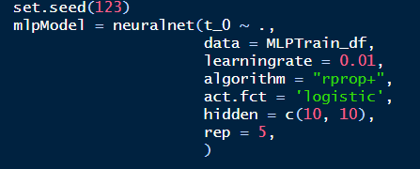
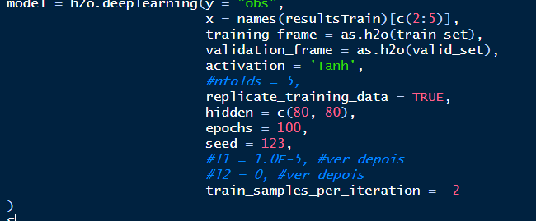
 | ARIMA | ETS | NNAR | MLP | SA | SM | DE
MSE | 0.01519654 | 0.01576073 | 0.01551377 | 0.01402448 | 0.01422025 | 0.01519654 | 0.01378813
MAPE | 0.21114733 | 0.21741483 | 0.21567726 | 0.2068205 | 0.20694832 | 0.21114733 | 0.20793105
ARV | 1.40910139 | 1.19113407 | 1.15886901 | 1.16409273 | 1.24095972 | 1.40910139 | 1.19723614
Theil | 0.86985239 | 0.90134459 | 0.88643313 | 0.803881 | 0.81312249 | 0.86985239 | 0.78949641

DEEP | Tanh [60, 60]
TEMPO | 60.61

